Message
Form number
AKD
Message definition
system-name
Aidiko dojo's Member Management
 | * The message is displayed in the format of "AKD003".
No | Message ID | level | message
1 | AKD-MS001-E | Error | {0} phải nhỏ hơn ngày hiện tại
2 | AKD-MS002-E | Error | { 0 } phải lớn hơn hoặc bằng ngày hiện tại
3 | AKD-MS003-E | Error | { 0 } lỗi xuất file
4 | AKD-MS004-E | Error | { 0 } không có dữ liệu cần tìm kiếm

138
139
140
141
142
143
144
145
146
147
148
149
150
151
152
153
154
155
156
157
158
159
160
161
162

01_Screen Layout
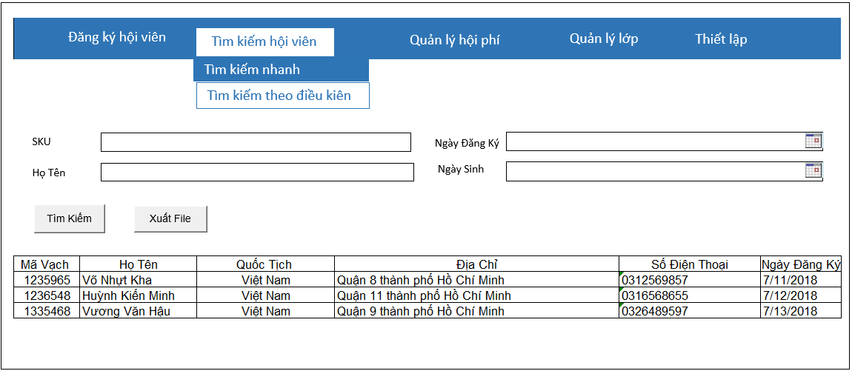
Picture item definition book
system-name
Aidiko dojo's Member Management
AKD
Screen ID
Conditional Search
AKD004
Form number
screen name

02_Item definition
Picture item definition book
system-name
AKD004
Aidiko dojo's Member Management
AKD
Screen ID
Conditional Search
Form number
screen name
No | Japanese name (item name) | project name | Symbol name | Number of digits | Type | required | Code ID | initial value | I/O/IO | Description
1 | SKU | SKU | txtSKU | 20 | text | O | - | Blank | I | Nhập SKU/Hiển thị SKU
2 | Ngày Đăng Ký | NgayDangKy | dtNgayDangKy | - | datetime | O | － | Blank | I | Nhập Ngày Đăng Ký / Hiển thị Ngày Đăng Ký
3 | Họ Tên | HoTen | txtHoTen | 50 | text | O | － | Blank | I | Nhập Họ Tên / Hiển thị Họ Tên
4 | Ngày Sinh | Ngày Sinh | dtNgaySinh | - | datetime | O | - | Blank | I | Nhập Ngày Sinh / Hiển thị Ngày Sinh
5 | SKU | SKU | lblMaVach | - | label | O | － | - | O | Hiển thị SKU
6 | Họ Tên | Họ Tên | lblHoTen | - | label | O | － | - | O | Hiển thị Họ Tên
7 | Quốc Tịch | Quốc Tịch | lblQuocTich | - | label | O | － | - | O | Hiển thị Quốc Tịch
8 | Địa Chỉ | Địa Chỉ | lblDiaChi | - | label | O | － | - | O | Hiển thị Địa Chỉ
9 | Số Điện Thoại | Số Điện Thoại | lblSoDienThoai | - | label | O | － | - | O | Hiển thị Số Điện Thoại
10 | Ngày Đăng Ký | Ngày Đăng Ký | lblNgayDangKy | - | label | O | － | - | O | Hiển thị Ngày Đăng Ký
11 | Tìm Kiếm | TimKiem | btnTimKiem | - | button | - | － | - | - | Click Search / Hiển thị thông tin tìm kiếm
12 | Xuất File | XuatFile | btnXuatFile | - | button | - | － | - | - | Click Export / Xuất ra file Word

04_Check Conditional_Monadic
Form number
screen name
Conditional Search
AKD
Picture item definition book
system-name
Screen ID
Aidiko dojo's Member Management
AKD004
 |  |  |  | Attribute | Number of digits |  | Processing on error
Ｎｏ | Item name | Symbol item name | required | mail address | minimum value | Maximum value | Output destination | Variable item | Explanation of processing
1 | SKU | txtSKU | O | － | － | 20 | - | SKU | －
2 | Ngày Đăng Ký | dtNgayDangKy | O | － | － | － | - NgayDangKy phải lớn hơn hoặc bằng với ngày hiện tại | NgayDangKy | －
3 | Họ Tên | txtHoTen | O | － | － | 50 | - HoTen quá dài không quá 50 ký tự | HoTen | －
4 | Ngày Sinh | dtNgaySinh | O | － | － | － | NgaySinh không lớn hơn ngày hiện tại | NgaySinh | －
5 | SKU | SKU | O | － | － | － | － | － | －
6 | Họ Tên | HoTen | O | － | － | － | － | － | －
7 | Quốc Tịch | QuocTich | O | － | － | － | － | － | －
8 | Địa Chỉ | DiaChi | O | － | － | － | － | － | －
9 | Số Điện Thoại | SoDienThoai | O | － | － | － | － | － | －
10 | Ngày Đăng Ký | NgayDangKy | O | － | － | － | － | － | －

05_Check Conditional
Picture item definition book
system-name
Aidiko dojo's Member Management
Screen ID
Conditional Search
AKD004
Form number
screen name
AKD

 |  |  |  | Processing on error
Ｎｏ | Item name | Symbol item name | Check conditions | Output destination | Message ID | Variable item | Explanation of processing
1 | Ngày Đăng Ký | dtNgayDangKy | Ngày Đăng Ký lớn hơn hoặc bằng ngày hiện tại | - | AKD-MS002-E | {0}: ngày đăng ký | -
2 | Ngày Sinh | dtNgaySinh | Ngày Sinh phải nhỏ hơn ngày hiện tại | - | AKD-MS001-E | {0}: ngày sinh | -
3 | Xuất File | btnXuatFile | Không xuất được file word | - | AKD-MS003-E | {0}: xuất file bị lỗi | -
4 | Tìm Kiếm | btnTimKiem | Không có dữ liều cần tìm kiếm | - | AKD-MS004-E | {0}: tìm kiếm | -

06_Mapping Class, Action
Screen item definition
system-name
Aidiko dojo's Member Management
AKD
Screen ID
Conditional Search
AKD004
Form number
screen name

Ｎｏ | Action | DAO | BLO | VIEW
1 | Tìm kiếm hội viên | Student,Provide_Dai_Dan,Dai_Dan DbConnect.cs | SearchMember.cs | SearchCondition.xaml

